Hoja1
 | Parte superior PARA MOTOR INFERIOR
 | Antena | engranaje1 sup | engranaje2 sup | eje sup | motor superior | Soporte L | electrónica | brida motor | brida engranaje | brida antena | contrapeso | chumasera1 | escalon1 | chumasera2 | escalon2 | chumasera3 | escalon3
Material |  | No sé | No sé | aluminio |  | No sé |  | aluminio | aluminio | bronce | bronce |  | PETG |  | PETG |  | PETG | Masa total (downward para rodmientos )
masa (kg) | 1.28565 | 0.34172 | 0.08331 | 0.1 | 0.54871 | 0.03626 | 0.17 | 0.04355 | 0.06 | 0.15402 | 0.371 | 0.05013 | 0.05528 | 0.05013 | 0.05528 | 0.05013 | 0.05528 | 3.51045 |  |  | Parte superior PARA MOTOR SUPERIOR
rext (m) |  | 0.04 | 0.02125 |  |  |  |  |  |  |  | 0.02 |  |  |  |  |  |  |  |  |  |  | Antena | engranaje1 sup | engranaje2 sup | eje sup | brida motor | brida engranaje | brida antena | motor (datashet)
rint o L |  | 0.008 | 0.01 | 0.008 |  | rext1 |  | 0.0075 | 0.01 |  |  |  |  |  |  |  |  | MENOS: eje sup (para desplazamiento a eje del motor inferior) |  |  | Material |  | No sé | No sé | aluminio | aluminio | aluminio | aluminio |  | masa TOTAL | MAS: disco (para peso sobre rodamientos de transferencia
a |  |  |  |  | 0.0405 | rext2 |  | 0.02 | 0.025 | 0.018 |  | 0.02276 | 0.02276 | 0.02276 | 0.02276 | 0.02276 | 0.02276 |  |  |  | masa (kg) |  |  |  |  |  |  |  |  | 0
b |  |  |  |  | 0.042 | rint |  | 0.005 | 0.008 | 0.06221 |  | 0.05485 | 0.05485 | 0.05485 | 0.05485 | 0.05485 | 0.05485 |  |  |  | radio (mm) |  |  |  |  |  |  |  |  | MENOS: brida y eng1 (para desplazar todo al eje del motor
unidades | 1 | 1 | 1 | 1 | 1 | 1 | 1 | 1 | 1 | 1 | 1 | 1 | 1 | 1 | 1 | 1 | 1 |  |  |  | rext1
d (distancia al eje) m | 0.192 | 0.0245 | 0.05811 | 0.04693 | 0.05485 | 0.0533 | 0.0703 | 0.0549 | 0.014 | 0.169 | 0.084 | 0.0482 | 0.0482 | 0.06104 | 0.06104 | 0.0838 | 0.0838 |  |  |  | rext2
Inercia (kg m2) |  | 0.00014215552 | 1.1487667969E-05 | 5.3333333333E-07 | 0.00015566216813 | 2.410829E-05 | 0.0001203339 | 5.511796875E-06 | 0.000012795 | 5.3831069424E-05 | 0.0255324055 | 1.4732121268E-05 | 1.6245594727E-05 | 1.4732121268E-05 | 1.6245594727E-05 | 1.4732121268E-05 | 1.6245594727E-05 |  |  |  | rint
Inercia despl. | 0.0473942016 | 0.00034727295 | 0.00029280655162 | 0.00022077582333 | 0.0018064685491 | 0.0001271189614 | 0.0009604892 | 0.00013677193237 | 0.000024555 | 0.0044527962894 | 0.0281501815 | 0.00013119614247 | 0.00014467430193 | 0.00020151056588 | 0.00022221232958 | 0.00036676703847 | 0.00040444607793 | Inercia TOTAL |  |  | d (distancia al eje) mm |  | 0 |  |  | 0 |  |  | 0
Inercia TOTAL | 0.0473942016 | 0.00034727295 | 0.00029280655162 | 0.00022077582333 | 0.0018064685491 | 0.0001271189614 | 0.0009604892 | 0.00013677193237 | 0.000024555 | 0.0044527962894 | 0.0281501815 | 0.00013119614247 | 0.00014467430193 | 0.00020151056588 | 0.00022221232958 | 0.00036676703847 | 0.00040444607793 | 0.085384244813 |  |  | Inercia (kg mm2) |  | 0 | 0 | 0 | 0 | 0 | 0 |  | Inercia TOTAL
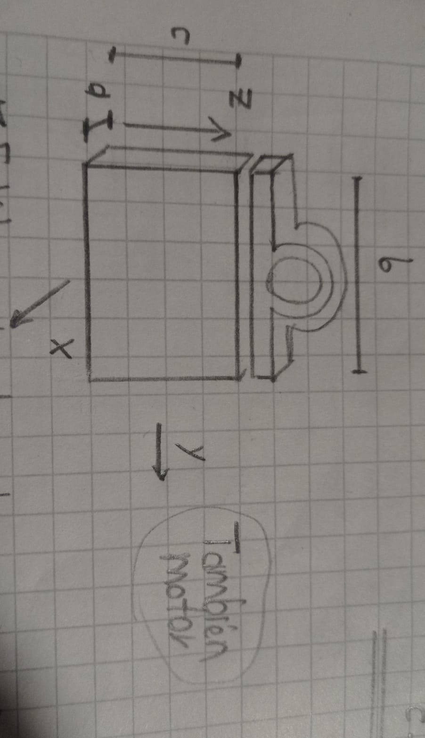
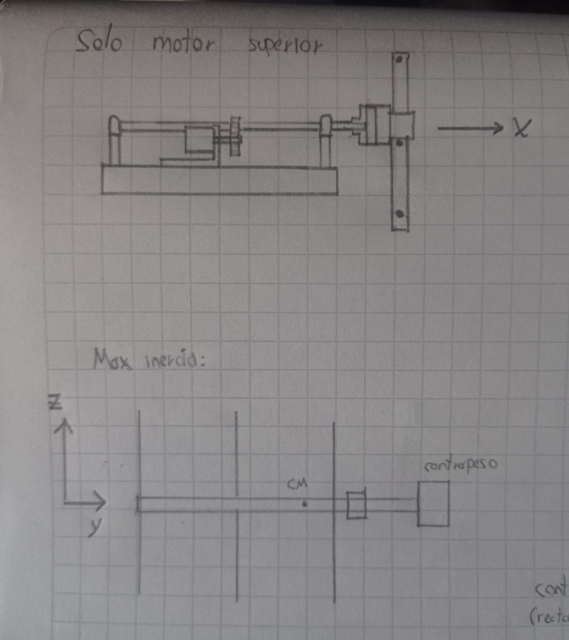
 |  |  |  |  |  |  |  |  |  |  |  |  |  |  |  |  |  |  |  |  | Inercia despl. | 0 | 0 | 0 | 0 | 0 | 0 | 0 | 0 | 0

 |  |  |  |  |  |  |  |  |  | 5.9416191417E-05
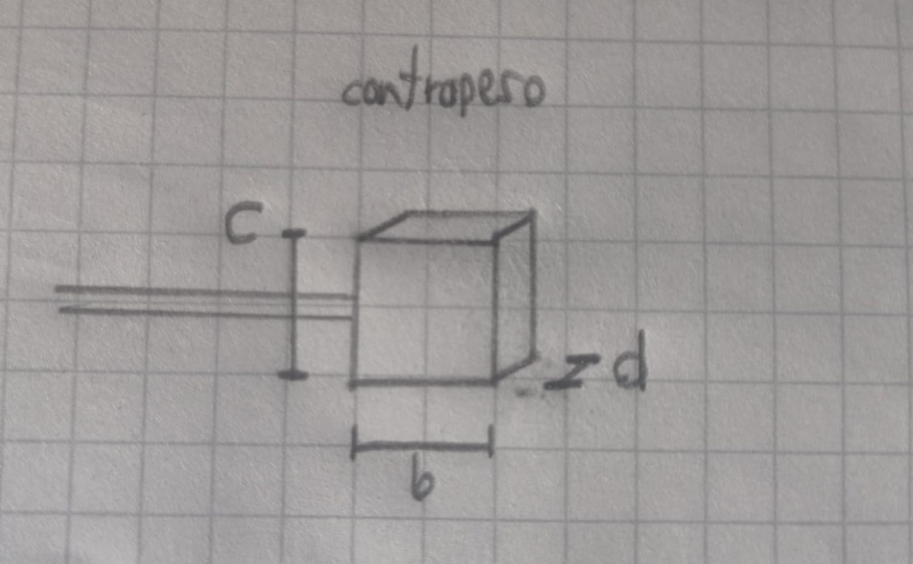

 |  |  |  |  |  |  |  |  |  |  |  |  |  |  |  |  |  |  |  |  |  |  |  | BRIDAS engranaje y antena TIENEN rint = 8 mm
 |  |  |  |  |  |  |  |  |  |  |  |  |  |  |  |  |  |  |  |  |  |  |  | BRIDA e motor TIENEN rint = …..............
 | Parte inferior PARA MOTOR INFERIOR
 |  | disco | eje inf | brida de giro | brida engranaje | brida motor | engranaje1 inf | engranaje2 inf | motor (datasheet)
 | Material | aluminio | aluminio | aluminio | aluminio | aluminio | No sé | No sé |  | Masa total (para carga axial rodamientos, es decir la vertical)
 | masa (kg) | 1.65 | 0.07402 | 0.05976 | 0 | 0.04355 |  |  |  | 1.82733
 | radio (m) |  | 0.004 |  | 0 |  |  |  |  | MENOS: brida motor y eng1 (tanto para el peso como para el desplazamos a eje del motor
 | rext1 | 0.03 |  | 0.01 | 0 |  |  |  |  | 1.82733 |  |  |  | Antena PARA MOTOR INFERIOR |  |  |  |  |  |  | Antena PARA MOTOR SUPERIOR
 | rext2 | 0.11 |  | 0.025 | 0 |  |  |  |  |  |  |  |  |  | Boom | dipolo | reflector | director | contrapeso |  |  | Boom | dipolo | reflector | director | contrapeso
 | rint | 0.008 |  | 0.008 | 0 | 0.005 |  |  |  |  |  |  |  | Material | PVC | Aluminio | Aluminio | Aluminio | bronce | masa TOTAL | Material | PVC | Aluminio | Aluminio | Aluminio | bronce | masa TOTAL
 | d (distancia al eje) mm | 0 | 0 | 0 | 0 | 0 | 0 |  | 0 |  |  |  |  | masa (kg) | 0.715 | 0.04677 | 0.09486 | 0.08636 | 0.296 | 1.23888 | masa (kg) | 0.715 | 0.04677 | 0.09486 | 0.08636 | 0.296 | 1.28565
 | Inercia (kg m2) | 0.0108306 | 4.7808E-07 | 2.548764E-05 | 0 | 1.08875E-06 | 0 | 0 | 8.20E-06 | Inercia TOTAL |  |  |  | Longitud (m) | 1.5 | 0.545 | 1.070 | 1.010 |  | MAS: 1 dipolo | Longitud (m) | 1.5 | 0.545 | 1.070 | 1.010 |  | MAS: 1 dipolo
 | Inercia despl. | 0.0108306 | 4.7808E-07 | 2.548764E-05 | 0 | 1.08875E-06 | 0 | 0 | 0.0000082 | 0.01086585447 |  |  |  | rext (m) | 0.0167 |  |  | r | 0.04000 |  | rext (m) | 0.0167 |  |  | r | 0.04000
 |  |  |  |  |  |  |  |  |  |  |  |  |  | rint (m) | 0.0127 |  |  | h | 0.0458 |  | rint (m) | 0.0127 |  |  | h | 0.0458

 |  |  |  |  |  |  |  |  |  |  |  |  |  | d (distancia al eje) m | 0.31145 | 0.60809 | 0.23687 | 1.03382 | 0.5293 |  | d (distancia aleje) m | 0.246 | 0.558 | 0.12 | 0.996 | 0.504
 |  |  |  |  |  |  |  |  | mk |  |  |  |  | Inercia (kg m2) | 0.13412054507 | 0.00463061975 | 0.0090504345 | 0.0073413196667 | 0.00017014178667 |  | Inercia (kg m2) | 0.13412054507 | 0.0085503596667 | 0.0090504345 | 0.0073413196667 | 0.00017014178667
 |  |  |  |  |  |  |  |  |  |  |  |  |  | Inercia despl. | 0.20346566324 | 0.021924923918 | 0.01437278217 | 0.099641487978 | 0.083097054827 | TOTAL | Inercia despl. | 0.17738282831 | 0.023112853947 | 0.0104164185 | 0.093011821427 | 0.075358877787 | Inercia TOTAL | Torque
 |  |  |  |  |  |  |  |  |  |  |  |  |  | Inercia TOTAL | 0.20346566324 | 0.043849847835 | 0.01437278217 | 0.099641487978 | 0.083097054827 | 0.44442683605 | Inercia TOTAL | 0.17738282831 | 0.046225707893 | 0.0104164185 | 0.093011821427 | 0.075358877787 | 0.40239565392 | 0.063208161509

 |  |  |  |  |  |  |  |  |  | VELOCIDADES MÁXIMAS ( manual)
 |  |  |  |  |  |  |  |  |  | w_Az (rad/s) | 0.10472
 |  |  |  |  |  |  |  |  |  | w_El (rad/s) | 0.15708 |  |  |  |  |  |  |  |  |  |  |  |  |  |  |  | 0.036820879617

 |  |  |  |  |  |  |  |  |  |  | pi rad en 30 s

 |  |  |  |  |  |  |  |  |  |  |  |  |  |  |  |  |  |  |  |  |  |  | I contrapeso = (1/4)*m*r^2

 |  |  |  |  |  |  |  |  |  |  |  |  |  | Antena PARA MOTOR INFERIOR
 |  |  |  |  |  |  |  |  |  |  |  |  |  |  | Boom | dipolo | reflector | director | contrapeso
 |  |  |  |  |  |  |  |  |  |  |  |  |  | Material | PVC | Aluminio | Aluminio | Aluminio | bronce
 |  |  |  |  |  |  |  |  |  |  |  |  |  | masa (kg) | 0.715 | 0.04677 | 0.09486 | 0.08636 | 0.296
 |  |  |  |  |  |  |  |  |  |  |  |  |  | Longitud (mm) | 1.5 | 0.545 | 1.070 | 1.010
 |  |  |  |  |  |  |  |  |  |  |  |  |  | rext (mm) | 0.0167 |  |  | a
 |  |  |  |  |  |  |  |  |  |  |  |  |  | rint (mm) | 0.0127 |  |  | b

 |  |  |  |  |  |  |  |  |  |  |  |  |  | d (distancia al eje) mm
 |  |  |  |  |  |  |  |  |  |  |  |  |  | Inercia (kg mm2) | 0.0001573401401 | 0.00463061975 | 0.0090504345 | 0.0073413196667 | 0
 |  |  |  |  |  |  |  |  |  |  |  |  |  | Inercia despl. | 0.0001573401401 | 0.00463061975 | 0.0090504345 | 0.0073413196667 | 0
 |  |  |  |  |  |  |  |  |  |  |  |  |  | Inercia TOTAL | 0.0001573401401 | 0.0092612395 | 0.0090504345 | 0.0073413196667 | 0

